INDEX
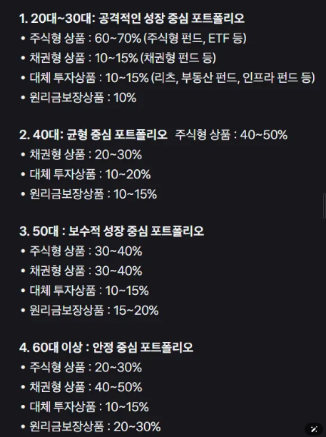
구분
위험도 | 위험도등급
매우높은위험 | 1등급
높은위험 | 2등급
다소높은위험 | 3등급
보통위험 | 4등급
낮은위험 | 5등급
매우낮은위험 | 6등급

구성비
정기예금
채권 | 국내채권 | 해외채권
보험 | 이율보증형보험(GIC)
환매조건부채권
글로벌혼합자산 | 해외선진 30% : 해외선진 15% : 해외선진 15% : 해외채권 13% : 국내주식 12% : 해외이머징 8% : 국내채권 2% : 단기자금 4%
TDF
펀드
주식

